Sheet1
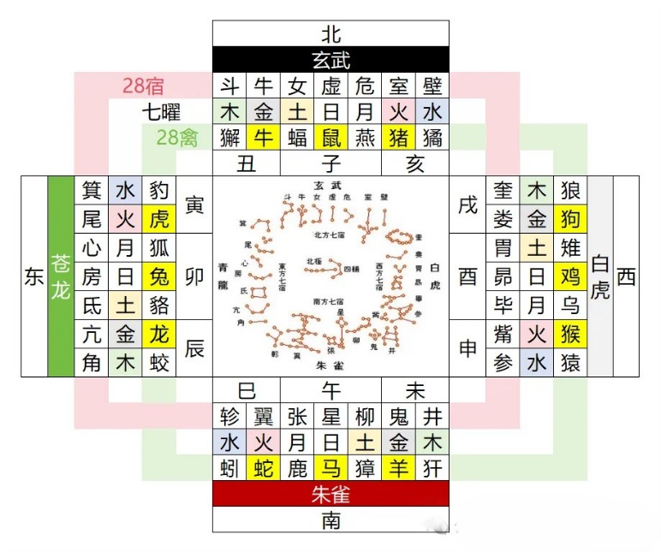
 |  |  |  |  | 2025年
 |  |  |  |  |  |  |  |  |  | 11月
 |  |  |  |  | 12月 | 7月 | 10月 |  |  | 3月
 |  |  |  |  | 9月 | 4月 | 1月 | 5月 | 8月 | 2月 | 6月
1 | 8 | 15 | 22 | 29 | 周一 | 周二 | 周三 | 周四 | 周五 | 周六 | 周日
2 | 9 | 16 | 23 | 30 | 周二 | 周三 | 周四 | 周五 | 周六 | 周日 | 周一
3 | 10 | 17 | 24 | 31 | 周三 | 周四 | 周五 | 周六 | 周日 | 周一 | 周二
4 | 11 | 18 | 25 |  | 周四 | 周五 | 周六 | 周日 | 周一 | 周二 | 周三
5 | 12 | 19 | 26 |  | 周五 | 周六 | 周日 | 周一 | 周二 | 周三 | 周四
6 | 13 | 20 | 27 |  | 周六 | 周日 | 周一 | 周二 | 周三 | 周四 | 周五
7 | 14 | 21 | 28 |  | 周日 | 周一 | 周二 | 周三 | 周四 | 周五 | 周六

